Sheet1
Evolucion de los tiempos de ejecución
Tamaño de la imagen | 1 Proceso | 2 Procesos | 4 Procesos | 8 Procesos
100 x 100 | 0.000182 | 0.000078 | 0.000044 | 0.000038
200 x 200 | 0.000645 | 0.000362 | 0.000175 | 0.000198
400 x 400 | 0.002635 | 0.001287 | 0.000663 | 0.000509
800 x 800 | 0.010704 | 0.005014 | 0.002593 | 0.002085

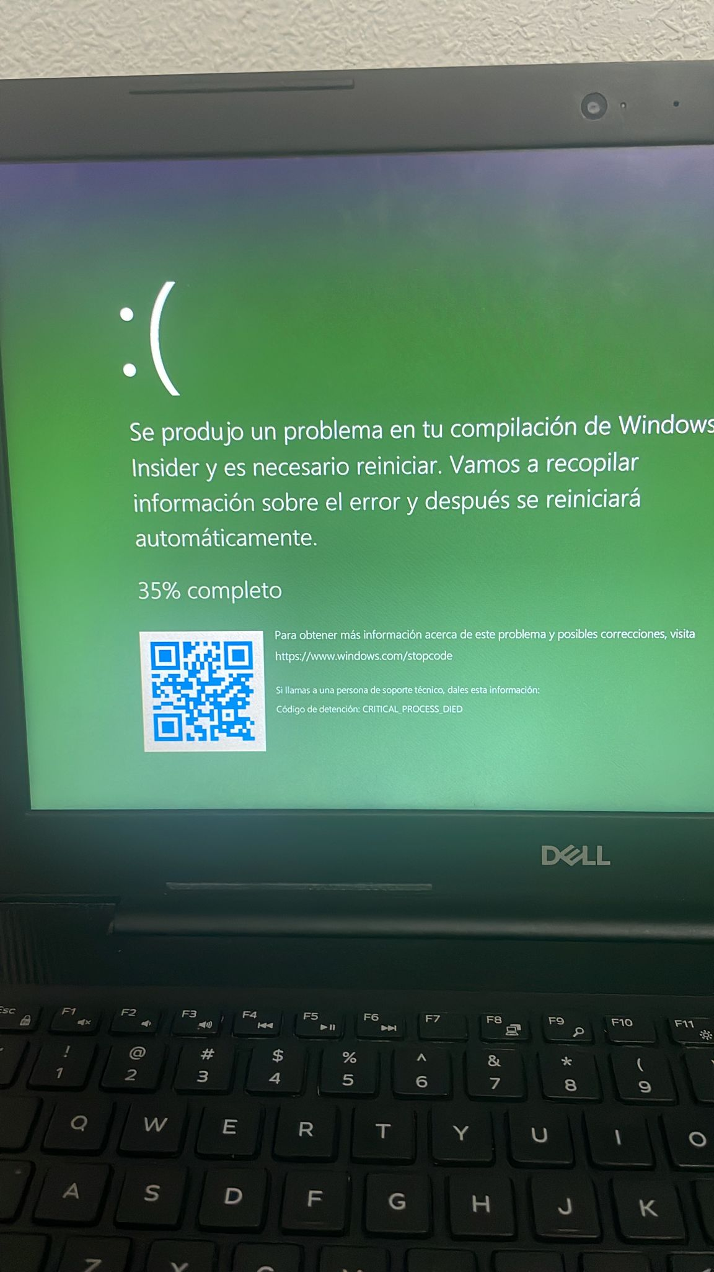

Cuando coloco los valores del tamaño de la imágen que usted me proporcionó: 1000, 10.000, 100.000, 1.000.000. Esto le sucede a mi laptop

